Накладная-№3
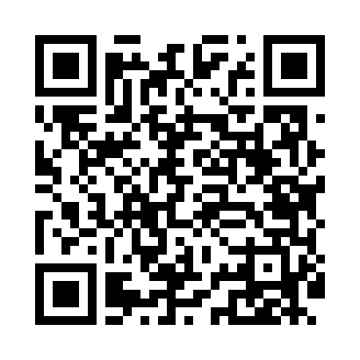
Номер товарно-транспортной накладной: |  |  | Торговый представитель: Amriyev Muhammad
Поставщик: Toshkent falcon fly 2 |  |  | Телефон торгового представителя: +998972880505
Дата отгрузки: 31.10.2025 |  |  | Контрагент: """" Klient
Дата консигнации: |  |  | Адрес:
Доставщик: |  |  | Телефон:
Телефон доставщика:
Время заказа: 31.10.2025 18:06:00
№ | Штрих-код | Название товаров (работ,услуг) | Количество | Количество в кейсе | Цена | Сумма
 |  |  | 331 |  |  | 915.7
1 | 2102373098320 | Коврики сервировочные пластмассовая 30x45 STP G001 DB-98-32 | 100 | 1 коробка, 4 шт. | 0.90 | 90
2 | 6920241167406 | Пластмас ликопча 028-10 10 plate DB-67-40 | 50 | 50 шт. | 3.80 | 190
3 | 2010218150815 | Чашка с тарелкой керамическая 14см DB-4-34 | 50 | 1 коробка, 10 шт. | 3.80 | 190
4 | 6920250101088 | Фужеры, стаканы, бокалы HT79035 XB-101-8 | 17 | 2 коробка, 1 шт. | 3.50 | 59.50
5 | None | Чайник стеклянный BH-703 1.0L XP-45-51 | 25 | 1 коробка, 1 шт. | 7.80 | 195
6 | 6916364132117 | Стеклянная подставка для чайника (Шам) DB-132 -11 | 15 | 15 шт. | 1.40 | 21
7 | 6954545400228 | Шиша ваза 25) 26x5 см XP-34-22 | 10 | 10 шт. | 1.20 | 12
8 | 6954545400365 | Шиша ваза 16x4 см XP-34-36 | 10 | 10 шт. | 0.70 | 7
9 | 2023031900017 | Набор ароматизированных свечей, в капсулах, 1 2 шт DB-71-2 | 15 | 15 шт. | 0.40 | 6
10 | 6968300186333 | Керамические тарелки DB-86-33 | 24 | 24 шт. | 4.80 | 115.20
11 | 6914021450024 | Чайник заварочный, стеклянный желтого цвета 1 L DB-78-34 | 15 | 15 шт. | 2 | 30
Итого: 915.7$|->UZS: 11,446,250.00

